1.IDENTIFICACION
INFORMACIÓN GENERAL |  | INFORMACIÓN DEL ESTUDIO RESPECTIVO
 |  | NODO NÚMERO |  |  |  |  | 57083
 |  | INFORME NÚMERO |  |  |  |  | 907
CONTRATISTA | UNIÓN TEMPORAL MOVILIDAD 2014 | ORDEN DE TRABAJO No. |  |  |  |  | PROGRAMACION BASICA
 |  | FECHA DE LA ORDEN DE TRABAJO |  |  |  |  | -
 |  | FECHA DE LA TOMA DE INFORMACIÓN |  |  |  |  | 220514
 |  | DÌA DE LA SEMANA
OBJETO DEL CONTRATO | REALIZAR LA TOMA DE INFORMACIÓN DE CAMPO, COMO INSUMO DEL PROGRAMA DE MONITOREO, SEGUIMIENTO Y PLANEACIÓN DEL TRÁNSITO Y EL TRANSPORTE DE BOGOTA D.C | TIPO DE ESTUDIO |  |  |  |  | VOLÚMENES POR TIPO DE VEHÍCULO
 |  | NOMBRE DEL ARCHIVO |  |  |  |  | 57083_AC_60A_S_X_KR_19C_140522_VOL_V1.xlsx
 |  | CÓDIGO DEL ESTUDIO |  |  |  |  | VOL
 |  | LUGAR DE LA TOMA DE INFORMACIÓN
NÚMERO DE CONTRATO | 2072-2013 | COORDENADA X |  |  |  |  | LONGITUD
 |  | COORDENADA Y |  |  |  |  | LATITUD

FECHA DE INICIO DEL CONTRATO | 22-01-2014 | PROFESIONALES RESPONSABLES
 |  | CONSULTOR (DIRECTOR) |  |  |  |  | ING. MSC. SANDRA LUCIA NAVAS TEQUIA
 |  | CONSULTOR (COORDINADOR GENERAL) |  |  |  |  | ING. MSC. LUIS FERNANDO RUBIANO BARRERO
INTERVENTORÍA | UNIVERSIDAD NACIONAL DE COLOMBIA | CONSULTOR (EXPERTO EN TRÁNSITO Y TRANSPORTE) |  |  |  |  | ING. ESP. DIANA PAOLA PARADA
 |  | CONSULTOR (ING ANÀLISIS) |  |  |  |  | ING. IRINA ROCÍO GUTIÉRREZ
 |  | INTERVENTORÍA (DIRECTOR) |  |  |  |  | ING. MSC. ARTURO ZARATE
 |  | INTERVENTORÍA (ESPECIALISTA) |  |  |  |  | ING. MSC. WILLIAM CASTRO
 |  | INTERVENTORÍA (RESIDENTE) |  |  |  |  | ING. JOSÉ EDWIN TORRES
OBJETO DEL CONTRATO | INTERVENTORÍA TÉCNICA, ADMINISTRATIVA Y FINANCIERA PARA LA TOMA DE INFORMACIÓN DE CAMPO COMO INSUMO DEL PROGRAMA DE MONITOREO, SEGUIMIENTO Y PLANEACIÓN DEL TRÁNSITO Y TRANSPORTE DE BOGOTÁ D.C. | SUPERVISOR SECRETARIA MOVILIDAD |  |  |  |  | ING. FABIAN GONZALEZ

 |  | VERSIONES DEL ESTUDIO
 |  | NÚMERO |  | FECHA | OBSERVACIONES
NÚMERO DE CONTRATO | 2072-2013 | Versión 0 |  | 29/05/2014
 |  | Versión 1 |  | 04/06/2014 | SE INCLUYERON LAS OBSERVACIONES DE LA INTERVENTORÍA SEGÚN COMUNICADO FI-INT-CMTTUB14-235-14. SE DA RESPUESTA MEDIANTE COMUNICADO ICV-187-C-457. En la hoja 2. Base se revisaron los valores registrados en los periodos de las: para livianos 16:00 horas acceso norte, 06:15 horas acceso occidente y 20:00 horas acceso oriente, donde las variaciones en los volúmenes vehiculares no son significativos y se deben a comportamientos normales del tránsito; además se reviraron los periodos de las 05:30, 06:15 acceso norte, 05:00, 06:15-06:30, 07:15-07:30 acceso sur para motos, donde los aumentos se deben al desarrollo de la hora pico, para las 20:15 horas del acceso sur la disminución se debe a el fin de la hora pico, el volumen empieza a decrecer proporcionalmente.
 |  | Versión 2
FECHA DE INICIO DEL CONTRATO | 21-01-2014 | Versión 3

 |  | DESCRIPCIÓN DE LA TOMA DE INFORMACIÓN
 |  | TIPO DE VEHÍCULO | FACTOR DE EQUIVALENCIA | MOVIMIENTOS AFORADOS |  |  | No. DE PERÍODOS | HORA
ESQUEMA |  |  |  | ACCESO | LENTA | RÁPIDA | HORARIO DEL PERÍODO No. 1 | 05:00-13:00
 |  | L | 1 | NORTE | 1 |  | HORARIO DEL PERÍODO No. 2 | 13:00-21:00
 |  | C | 2 | SUR | 2
 |  |  |  | OCCIDENTE | 3 | 3B | No. DE HORAS TOMADAS |  | 16
 |  | BT | 2 | ORIENTE | 4 | 4B | HORARIO DE LA TOMA DE INFORMACIÓN |  | 05:00-21:00
 |  | B | 2 |  |  |  | No. DE EQUIPOS UTILIZADOS |  | 8
 |  |  |  | OBSERVACIONES DE LA TOMA DE INFORMACIÒN
 |  | AL | 2 | OBSERVACION |  |  |  |  |  | ACCESO
 |  | AT | 2.5 | LOS MOVIMIENTOS 3B Y 4B REPRESENTAN LAS CALZADAS DE TRANSMILENIO LAS CUALES REPRESENTAN LOS TIPOS DE VEHÍCULOS AL, AT,BA |  |  |  |  |  | OCCIDENTE-ORIENTE
 |  | BA | 2.5 | DESDE LAS 06:30 HORAS AUMENTA LAS MOTOS POR HORA PICO |  |  |  |  |  | NORTE
 |  | ESP | 2 | AUMENTAN LOS CAMIONES DESDE LA 14:00 HORAS |  |  |  |  |  | NORTE
 |  | INT | 2 | APARTIR DE LAS 17:15 HORAS HASTA LAS 19:00 HORAS AUMENTAN LAS MOTOS |  |  |  |  |  | NORTE
 |  | C2P | 2.5 | DESDE LA 05:15 HORAS SUBE EL VOLUMEN DE LIVIANOS Y MOTOS POR HORA PICO |  |  |  |  |  | OCCIDENTE
 |  | C2G | 2.5
 |  | C3-C4 | 2.5
 |  | C5 | 2.5
 |  | >C5 | 2.5
 |  | M | 0.5
 |  | BIC | 0.3

 |  | ANALISIS PUNTUAL
 |  | LA INTERSECCIÓN DE LA AVENIDA CALLE 60S CON AVENIDA CARRERA 19C SE ENCUENTRA UBICADA EN EL SECTOR SUR OCCIDENTE DE LA CIUDAD EN LA LOCALIDAD DE TUNJUELITO. LA AVENIDA CALLE 60S (AVENIDA BOYACÁ) PERMITE LA CIRCULACIÓN EN SENTIDO NORTE-SUR Y VICEVERSA, SE CARACTERIZA POR TENER DOS CALZADAS PARA TRÁFICO MIXTO (INCLUYE TPC) DE TRES CARRILES CADA UNA. EL PASO DE ESTA VÍA POR LA INTERSECCIÓN ES SOBRE NIVEL A LA AVENIDA CARRERA 19C. LA AVENIDA CARRERA 19C (AVENIDA CIUDAD VILLAVICENCIO) PRESENTA DOS CALZADAS EXTERNAS PARA TRÁFICO MIXTO (INCLUYE TPC) CADA UNA DE DOS CARRILES, Y DOS CALZADAS INTERNAS EXCLUSIVAS PARA EL SISTEMA TRANSMILENIO QUE PERMITE LA CIRCULACIÓN EN SENTIDO ORIENTE-OCCIDENTE Y VICEVERSA. EL VOLUMEN TOTAL AFORADO DURANTE EL DÍA JUEVES 22 DE MAYO DE 2014 FUE DE 110.677 VEHÍCULOS MIXTOS, COMPUESTOS DE LA SIGUIENTE MANERA: EL 46,4% CORRESPONDEN A VEHÍCULOS LIVIANOS, EL 28,9% MOTOS, EL 13,8% TRANSPORTE PÚBLICO COLECTIVO Y MASIVO (COLECTIVOS, BUSETA / BUSETON, BUSES) Y EL 9,5% A VEHÍCULOS DE CARGA. LOS PERÍODOS DE MÁXIMA DEMANDA SE PRESENTAN ENTRE LAS 06:15 Y LAS 07:15 HORAS, Y ENTRE LAS 17:30-18:30 HORAS. LA HORA PICO TOTAL DE LA INTERSECCIÓN SE REGISTRA ENTRE LAS 06:15 Y LAS 07:15 HORAS, PERIODO EN EL QUE SE MOVILIZA UN TOTAL DE 10.253 VEHÍCULOS MIXTOS, DE LOS CUALES EL 36,2% CORRESPONDE A VEHÍCULOS LIVIANOS, EL 45,1% A MOTOS, EL 11,8% A TRANSPORTE PUBLICO COLECTIVO Y MASIVO, EL 4,2% A CAMIONES Y FINALMENTE LAS BICICLETAS CON UNA PARTICIPACIÓN DEL 2,8%.

 |  | REGISTRO FOTOGRÁFICO
 |  | 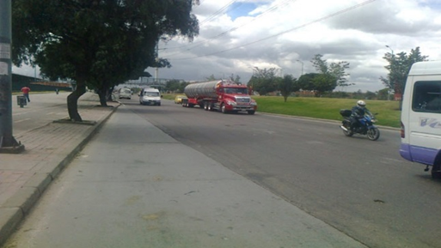 |  |  |  |  | 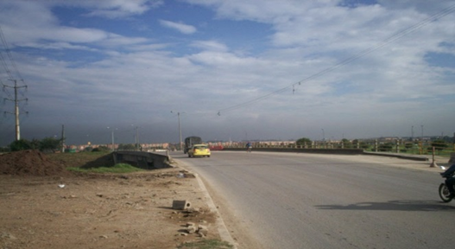

 |  | ACCESO NORTE |  |  |  |  | ACCESO SUR

 |  | 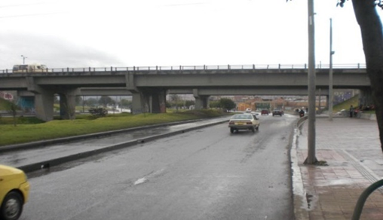 |  |  |  |  | 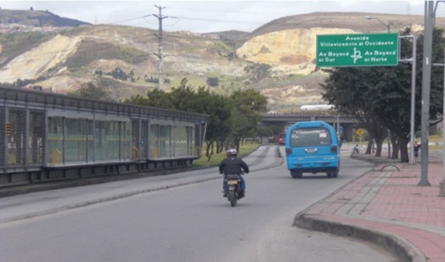

 |  | ACCESO OCCIDENTE |  |  |  |  | ACCESO ORIENTE

